Cotation par le CE (experts)

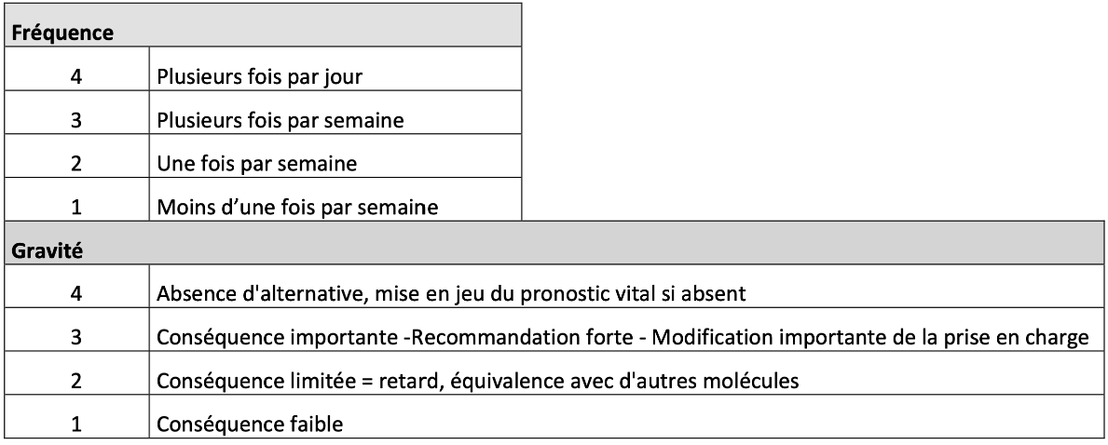
Code ATC 5 | DENOMINATION COMMUNE INTERNATIONALE (DCI) | CRITICITE (=FREQUENCE*GRAVITE) | FREQUENCE | GRAVITE
B05XB01 | arginine (chlohydrate) | 16 | 4 | 4
A16AX11 | benzoate de sodium IV | 16 | 4 | 4
A16AA | citrulline | 16 | 4 | 4
V03AH01 | diazoxide | 16 | 4 | 4
B05BB01 | électrolytes IV | 16 | 4 | 4
H04AA01 | glucagon | 16 | 4 | 4
B05BA03 | glucose IV | 16 | 4 | 4
B03BA03 | hydroxocobalamine (vitamine B12) | 16 | 4 | 4
A10AB01 | insuline humaine | 16 | 4 | 4
A16AA01 | lévocarnitine (L-carnitine) | 16 | 4 | 4
B05BA02 | lipides IV | 16 | 4 | 4
A12CC | magnésium | 16 | 4 | 4
A16AX09 | phyénylbutyrate de glycérol | 16 | 4 | 4
A16AX03 | phyénylbutyrate de sodium | 16 | 4 | 4
A12CE | sélénium | 16 | 4 | 4
A16AX05 | acétate de zinc | 12 | 3 | 4
A16AA05 | acide carglumique | 12 | 3 | 4
V03AF03 | acide folinique (folinate de calcium) | 12 | 3 | 4
A116AB21 | atidarsagène autotemcel | 12 | 3 | 4
A16AB22 | avalglucosidase alfa | 12 | 3 | 4
A16AA06 | bétaïne, cystadane | 12 | 3 | 4
A11HA05 | biotine (vitamine B8) | 12 | 3 | 4
A16AB17 | cerliponase alfa | 12 | 3 | 4
C01EB09 | coenzyme Q10 (ubidécarénone) | 12 | 3 | 4
B03BA01 | cyanocobalamine (vitamine B12) | 12 | 3 | 4
M01CC01 | D-pénicillamine | 12 | 3 | 4
A16AB26 | éladocagène exuparvovec | 12 | 3 | 4
B06AB01 | hémine | 12 | 3 | 4
V06DD | isoleucine | 12 | 3 | 4
A16AX04 | nitisinone | 12 | 3 | 4
H01CB02 | octréotide SC | 12 | 3 | 4
A16AB25 | olipudase alfa | 12 | 3 | 4
H01CB05 | pasiréotide | 12 | 3 | 4
A11HA02 | pyridoxine (vitamine B6) | 12 | 3 | 4
A11HA04 | riboflavine (vitamine B2) | 12 | 3 | 4
A16AX07 | saproptérine | 12 | 3 | 4
A16AB14 | sébélipase alfa | 12 | 3 | 4
A11DA01 | thiamine (vitamine B1) | 12 | 3 | 4
A16AX12 | trientine | 12 | 3 | 4
A16AX17 | triheptanoine | 12 | 3 | 4
V06DD | valine | 12 | 3 | 4
A12CX | autres éléments minéraux (ex. DADFMS telles que phlexyvit, fruitivit, seravit…) | 12 | 4 | 3
A16AB04 | agalsidase beta | 9 | 3 | 3
N07XX17 | arimoclomol | 9 | 3 | 3
A16AX10 | eliglustat | 9 | 3 | 3
A16AB08 | galsulfase | 9 | 3 | 3
V06DD | glycine | 9 | 3 | 3
A16AB09 | idursulfase | 9 | 3 | 3
A16AB02 | imiglucerase | 9 | 3 | 3
H01CB03 | lanréotide | 9 | 3 | 3
A16AB05 | laronidase | 9 | 3 | 3
A16AX14 | migalastat | 9 | 3 | 3
A16AX06 | miglustat | 9 | 3 | 3
A16AB10 | velaglucerase alfa | 9 | 3 | 3
A16AB15 | velmanase alfa | 9 | 3 | 3
A11HA06 | phosphate de pyridoxal | 8 | 2 | 4
V03AC01 | deferoxamine | 8 | 4 | 2
A16AB12 | elosulfase alpha | 6 | 2 | 3
B03BB01 | acide folique (vitamine B9) | 6 | 3 | 2
V03AC03 | deferasirox | 6 | 3 | 2
A05AA03 | acide cholique | 4 | 1 | 4
A16AX30 | benzoate de sodium + phénylacétate de sodium | 4 | 1 | 4
 | mannose | 4 | 1 | 4
A11HA31 | pantothénate de calcium (sel de calcium de la vitamine B5) | 4 | 1 | 4
A16AB18 | vestronidase alfa | 4 | 1 | 4
A16AB07 | alglucosidase alfa | 3 | 1 | 3
M03CA01 | dantrolène | 3 | 1 | 3
A10BK01 | dapagliflozine | 3 | 1 | 3
V04CE01 | galactose | 3 | 1 | 3
A16AX16 | givosiran | 3 | 1 | 3
A16AB24 | pegzilarginase | 3 | 1 | 3
A11GA01 | acide ascorbique (vitamine C) | 3 | 3 | 1
P01BA02 | hydroxychloroquine | 3 | 3 | 1
A05AA01 | acide chenodesoxycholique | 2 | 1 | 2
A16AB03 | agalsidase alfa | 2 | 1 | 2
D02BB02 | afamélanotide | 1 | 1 | 1

Méthodologie
Niveau de criticité de la rupture = fréquence d'utilisation x gravité de la rupture
Molécules considérées comme prioritaires par la DGS : criticité supérieure ou égale à 12, ou gravité égale à 4 quelle que soit la criticité.

